Sheet1
カロッツェリア 新商品 発売連絡書

 |  |  |  |  |  |  | 2016-11-11 09:57:14

【トヨタ エスティマ（ＭＣ後）用8V型カーナビゲーション取付キット】 ≪ KLS-Y810D ≫ 発売日：11月中旬

 | いつも大変お世話になっております。新商品発売連絡をさせていただきます。ご確認よろしくお願いいたします。

 | 型番 |  | 希望小売価格 | 適用車種 |  | 年式

 | KLS-Y810D |  | 20,000円（税別） | ｴｽﾃｨﾏ(MC後) |  | H28/6～現在

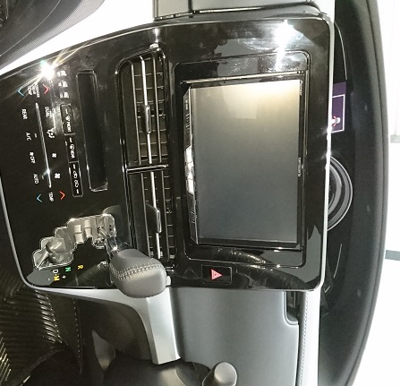
 | ■取付イメージ |  |  |  | ■JANコード

 | ■付属部品

 |  | パネル色は黒系（メタリック調）
 |  |  |  |  | 株式会社クラフト

 |  |  |  |  |  | TEL 045-548-9292
 |  |  |  |  |  | FAX 045-548-9294

